画面イメージ
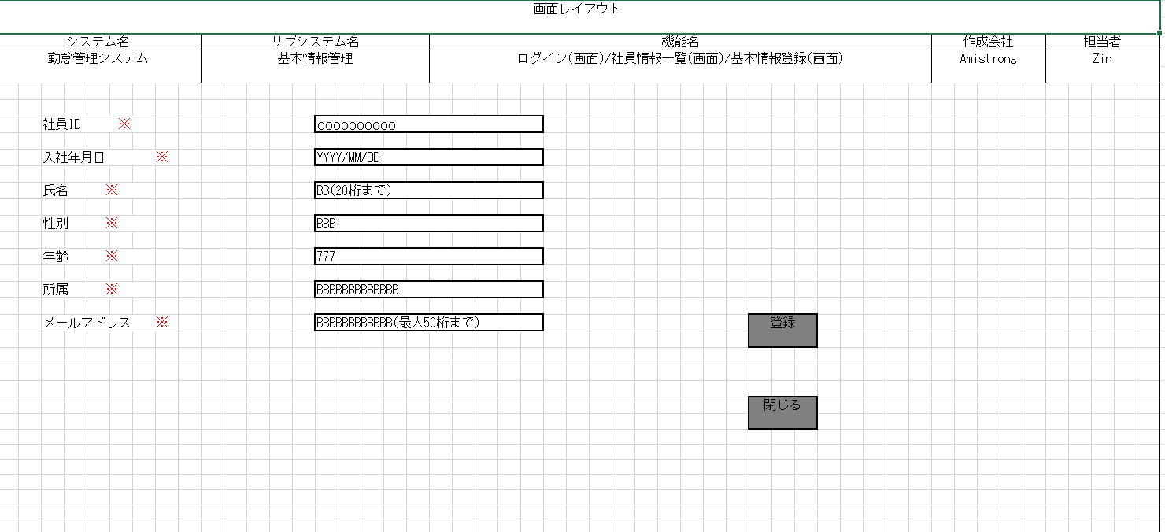
詳細設計書 | 論理名称 | G001 | システムID | KS | 改訂日 | 2023-01-12
 | 物理名称 | 社員基本情報登録 | システム名称 | 勤怠管理システム | 改訂者 | ZIN

画面イメージ

IO関連
詳細設計書 |  | 論理名称 |  | G001 |  |  | システムID | KS | 改訂日 | 2023-01-12
 |  | 物理名称 |  | 社員基本情報登録 |  |  | システム名称 | 勤怠管理システム | 改訂者 | ZIN

I/O関連図

社員情報一覧
社員基本情報登録
 |  |  |  |  |  |  | 追加ボタン

パラメータ一覧
No | 論理名称 |  | 物理名称 |  | I/O | 備考
1
2
3
4
5
6
7
8
9
テーブル一覧
No | 論理名称 |  | 物理名称 |  | I/O | 備考
1 | T_USERS |  | 社員アカウント |  | O
2
3
4
5
6
7
8
9
ファイル一覧
No | 論理名称 |  | 物理名称 |  | I/O | 備考
1
2
3
4
5
6
7
8
9

画面項目
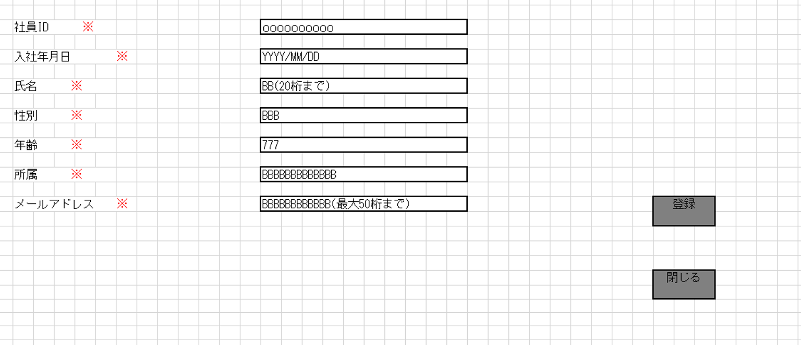
詳細設計書 |  |  | 論理名称 |  | G001 |  |  | システムID | KS |  | 改訂日 |  | 2023-01-12
 |  |  | 物理名称 |  | 社員基本情報登録 |  |  | システム名称 | 勤怠管理システム |  | 改訂者 |  | ZIN

画面項目
No | 項目名称 | 分類 |  | 必須 |  | 桁数 | 初期値 | テーブル |  | フィールド |  | 備考
1 | 社員ID | label |  |  |  | 10
①必須はDB定義書に合わせて修正
②桁数はDB定義書に合わせて修正
2 | 入社年月日 | TextBox |  |  |  | 10
3 | 氏名 | TextBox |  |  |  | 10
4 | 性別 | ComBox |  |  |  | 10
5 | 年齢 | TextBox |  |  |  | 10
6 | 所属 | ComBox |  |  |  | 10
7 | メールアドレス | TextBox |  |  |  | 10
8 | 登録 | button |  |  |  | -
9 | 閉じる | button |  |  |  | -
10
11
12
13
14
15
16
17
18
19
20
21
22
23
24
25
26
27
28
29
30
31
32
33
34
35
36
37
38
39
40
41
42
43
44
45
46
47
48
49

イベント処理
詳細設計書 |  |  |  |  |  |  | 画面ID |  | K001 | システムID | KS | 改訂日 | 2023-01-12
 |  |  |  |  |  |  | 画面名称 |  | 勤怠実績一覧 | システム名称 | 勤怠管理システム | 改訂者 | ZIN

1.初期表示処理

 | 1.1.画面制御
いつでも活性の場合、書かなくてもいい
 |  | 1.1.1.活性化制御

 |  |  |  | No | 項目名 |  |  | 活性化
 |  |  |  | 1 | 登録 |  |  | 活性
 |  |  |  | 2 | 閉じる |  |  | 活性

 | 1.2.社員基本情報登録

 |  |  | 挿入項目
 |  |  |  | 社員ID |  | ： | 入力した社員ID
 |  |  |  | 入社年月日 |  | ： | 入力した入社年月日
 |  |  |  | 氏名
 |  |  |  | 性別
 |  |  |  | 年齢
 |  |  |  | 所属
 |  |  |  | メールアドレス

 |  |  | テーブル
 |  |  |  | 社員アカウント |  | T_USERS

 |  |  | 抽出条件
 |  |  |  | insert into T_USERS (社員ID，入社年月日，氏名，性別，年齢，所属) values (#{社員ID},#{入社年月日},#{氏名},#{性別},#{年齢},#{所属})

 |  |  | 集約条件
 |  |  |  | なし

必須チェック、属性チェック、入社年月日の範囲チェック
 |  |  | ソート順
 |  |  |  | 入社年月日

1.3.登録ボタンクリック処理

 | 1.2.社員基本情報登録

 |  |  | 挿入項目
 |  |  |  | 社員ID |  | ： | 入力した社員ID
 |  |  |  | 入社年月日 |  | ： | 入力した入社年月日
 |  |  |  | 氏名
共通項目も追加
更新データも記載してください。
 |  |  |  | 性別
 |  |  |  | 年齢
 |  |  |  | 所属
 |  |  |  | メールアドレス

 |  |  | テーブル
 |  |  |  | 社員アカウント |  | T_USERS

 |  |  | 抽出条件
 |  |  |  | insert into T_USERS (社員ID，入社年月日，氏名，性別，年齢，所属) values (#{社員ID},#{入社年月日},#{氏名},#{性別},#{年齢},#{所属})

 |  |  | 集約条件
 |  |  |  | なし

 |  |  | ソート順
 |  |  |  | 入社年月日

 |  |  | 「登録」ボダン押下、社員情報一覧画面遷移する。

1.4.閉じるボタンクリック処理

 |  |  | 「閉じる」ボダン押下、社員情報一覧画面遷移する。

